箱贴
Factory name |  | 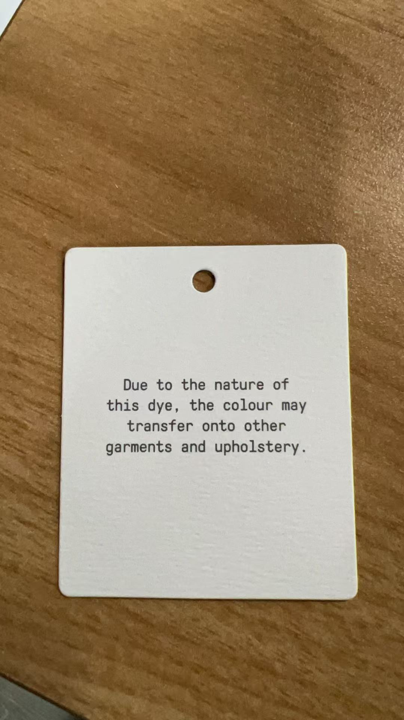
PO. Number | S26010383 | JUSTJEANS
Style Code.
Product Code. | JJW-WS-002 | Carton No.:
Inner Packages | pcs/bundle | 1/1
SIZE/qty | 5300+100备品
Carton Dimension | 30.5*25.5*17 | Country of Origin：
Gross Weight（KG） | 6.14 | Made In China
Net Weight（KG） | 5.8
Remark

